1.3
voltar à página inicial |  |  |  | 1 - CLAREZA DO CONTEÚDO
 | S | N | NA
 | x |  |  | 1.3 Cada bloco de conteúdo contém a sua data de atualização
 |  |  |  | Cada bloco de conteúdo isolado ou conjunto de blocos de conteúdo relacionado deverá ter a data da sua atualização associada, expressa num tamanho de letra 2 pontos abaixo ao do corpo do texto, com contraste mais reduzido mas nunca inferior a 4,5:1.

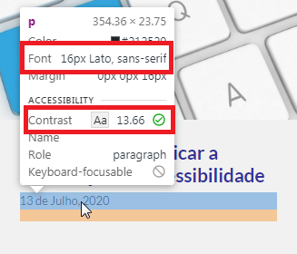
 | Listagem de evidências
 |  |  |  |  | Notas:
 |  |  |  |  | No bloco de notícias, cada um dos artigos encontra-se datado, com fonte de 16px (12pt) quando o corpo do texto tem 18px. O contraste é de 13.66. Página: https://www.acessibilidade.gov.pt

2.1
voltar à página inicial |  |  |  | 2 - USABILIDADE DO CONTEÚDO
 | S | N | NA
 | x |  |  | 2.1 O tipo de letra do corpo do documento é adequado e o tamanho da letra é, no mínimo, de 12 pontos
 |  |  |  | De forma a assegurar a boa legibilidade do texto para todos os utilizadores, o tamanho de letra do texto que compõe o corpo do documento deverá ser, no mínimo, de 12 pontos, assegurando sempre que os mesmos são escaláveis para tamanhos superiores, sempre que o utilizador considere necessário.

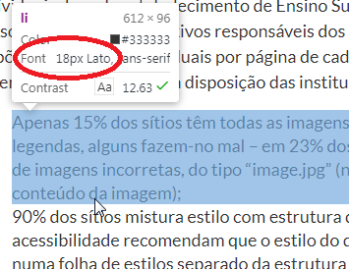
 | Listagem de evidências
 |  |  |  |  | Notas:
 |  |  |  |  | O texto do corpo do cocumento tem tamanho de letra adequado de 18px (13,5 pontos). Página https://acessibilidade.gov.pt/publicacao/estudo-sobre-o-estado-da-acessibilidade-dos-sitios-web-dos-estabelecimentos-de-ensino-superior/

2.2
voltar à página inicial |  |  |  | 2 - USABILIDADE DO CONTEÚDO
 | S | N | NA
 | x |  |  | 2.2 A informação secundária (datas, autores) utiliza, no mínimo, um tamanho de letra de 10 pontos
 |  |  |  | A informação secundária, como os autores de textos ou de imagens, as datas de publicação ou outros tipos de meta-informação, podem usar tamanhos de letra mais pequenos, mas, no mínimo, com 10 pontos, assegurando sempre que os mesmos são escaláveis para tamanhos superiores, sempre que o utilizador considere necessário.

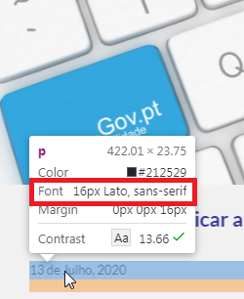
 | Listagem de evidências
 |  |  |  |  | Notas:
 |  |  |  |  | No bloco de notícias, cada um dos artigos encontra-se datado, com fonte de 16px (12 pontos). Página: https://www.acessibilidade.gpv.pt

2.4
voltar à página inicial |  |  |  | 2 - USABILIDADE DO CONTEÚDO
 | S | N | NA
 | x |  |  | 2.4 O espaçamento entre linhas não é inferior a 1.5x o tamanho da letra
 |  |  |  | Para assegurar a leitura confortável de blocos de texto deve ser usado um espaçamento entre linhas de 1.5x o tamanho da letra.

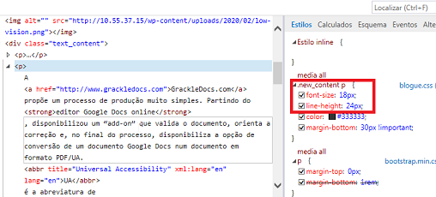
 | Listagem de evidências
 |  |  |  |  | Notas:
 |  |  |  |  | O espaçamento entre linhas é de 1.5x o tamanho da letra. Página: https://www.acessibilidade.gov.pt/blogue/categoria-normas/pdfs-em-formato-universal-access-a-partir-do-google-docs/

3.2
voltar à página inicial |  |  |  | 3 - ESTRUTURA DA NAVEGAÇÃO
 | S | N | NA
 | x |  |  | 3.2 A navegação principal está sempre visível e sempre no mesmo local
 |  |  |  | As opções de primeiro nível da navegação principal estão sempre visíveis e encontram-se sempre no mesmo local em todas as páginas. A posição atual do utilizador na estrutura de navegação deve ser evidenciada.

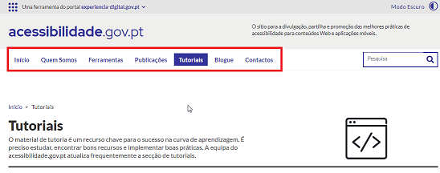
 | Listagem de evidências
 |  |  |  |  | Notas:
 |  |  |  |  | A navegação principal está sempre visível e no mesmo local em todas as páginas do sítio Web.

3.3
voltar à página inicial |  |  |  | 3 - ESTRUTURA DA NAVEGAÇÃO
 | S | N | NA
 | x |  |  | 3.3 As hiperligações de texto não devem ser diferenciadas apenas com base na cor
 |  |  |  | As hiperligações de texto devem apresentar um contraste mínimo de 4,5:1 com a envolvente e uma representação visual complementar à cor - idealmente as hiperligações devem apresentar-se sublinhadas. As hiperligações em texto devem apresentar-se da mesma forma em todo o sítio Web.

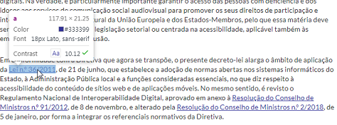
 | Listagem de evidências
 |  |  |  |  | Notas:
 |  |  |  |  | As hiperligações além de terem outra cor, estão sublinhadas e o seu contraste é de 10.12 (como é mostrado na evidência). Página https://www.acessibilidade.gov.pt/blogue/categoria-acessibilidade/dl-n-o-83-2018-acessibilidade-dos-sitios-web-e-das-aplicacoes-moveis/

4.1
voltar à página inicial |  |  |  | 4 - ESTRUTURA DA INFORMAÇÃO
 | S | N | NA
 | x |  |  | 4.1 Os documentos longos têm um índice no topo com hiperligações internas para o mesmo
 |  |  |  | Os documentos com mais de três ecrãs de altura deverão ter a hierarquia de cabeçalhos espelhada num índice no topo da página com hiperligações internas para as respetivas secções e subsecções.

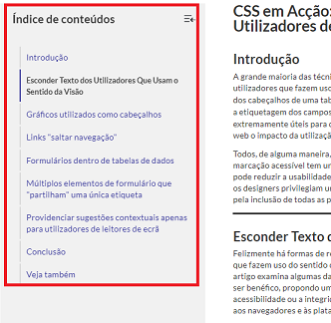
 | Listagem de evidências
 |  |  |  |  | Notas:
 |  |  |  |  | Os documentos longos têm um índice de conteúdos, no topo da página, com hiperligações internas para facilitar a navegação no documento. Página: https://www.acessibilidade.gov.pt/tutorial/css-em-accao-conteudo-invisivel-apenas-para-utilizadores-de-leitor-de-ecra/

4.2
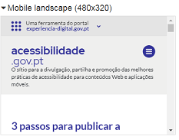
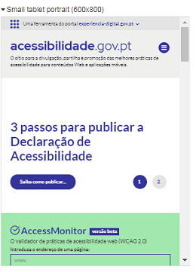
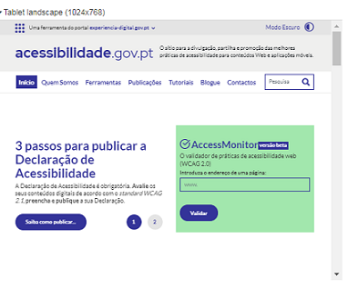
voltar à página inicial |  |  |  | 4 - ESTRUTURA DA INFORMAÇÃO
 | S | N | NA
 | x |  |  | 4.2 O layout do sítio Web é adaptável a plataformas móveis sem necessidade de efetuar varrimento horizontal
 |  |  |  | O layout do sítio Web deve ser adaptável aos tamanhos mais comuns de visualização, adaptando-se a várias larguras de ecrã sem que surjam barras de varrimento horizontais.

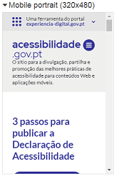
 | Listagem de evidências
 |  |  |  |  | Notas:
 |  |  |  |  | Em nenhum dos testes efetuados, com dispositivos de diversas dimensões, foi necessário recorrer ao varrimento horizontal. Página: https://www.acessibilidade.gov.pt

5.2
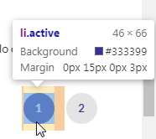
voltar à página inicial |  |  |  | 5 - ELEMENTOS INTERATIVOS
 | S | N | NA
 | x |  |  | 5.2 Os elementos interativos têm uma dimensão mínima de 44px CSS (44 pontos) (vertical e horizontal)
 |  |  |  | De forma a assegurar que todos os elementos interativos são facilmente acionáveis por qualquer tipo de dispositivo apontador ou toque, estes devem ter a dimensão mínima de 44px CSS de altura e de largura.

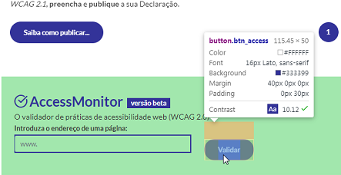
 | Listagem de evidências
 |  |  |  |  | Notas:
 |  |  |  |  | Todos os elementos interativos têm a dimensão mínima exigida, conforme evidências. Página: https://www.acessibilidade.gov.pt

5.4
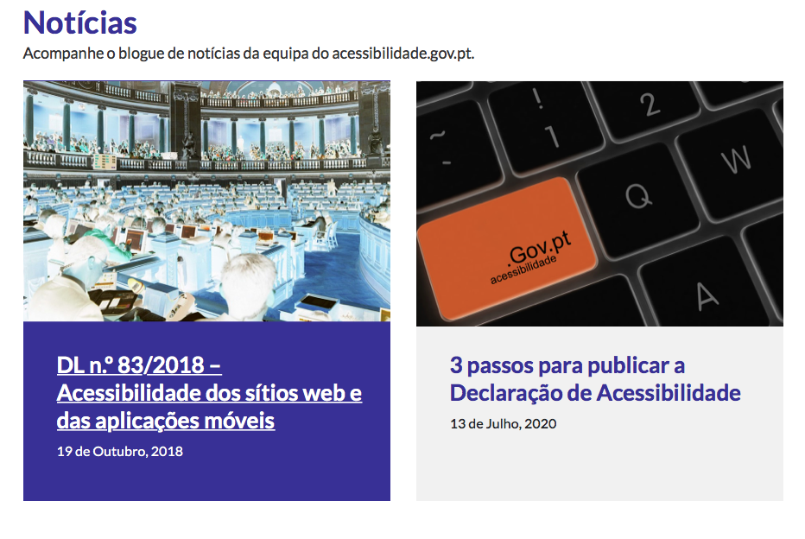
voltar à página inicial |  |  |  | 5 - ELEMENTOS INTERATIVOS
 | S | N | NA
 | x |  |  | 5.4 Elementos gráficos interativos têm de aparentar ser clicáveis
 |  |  |  | Os elementos gráficos clicáveis devem ser percecionáveis como tal, através da forma, da cor ou do aparente volume.

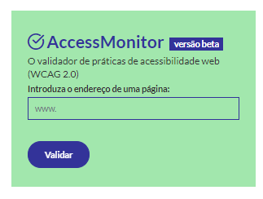
 | Listagem de evidências
 |  |  |  |  | Notas:
 |  |  |  |  | O botão gráfico interativo "Validar" tem uma forma diferenciada e uma cor que destacada. Página: Na segunda ilustração, o link que se encontra por debaixo da imagem induz que a imagem também o possa ser. https://www.acessibilidade.gov.pt

